Időbonyolultság és stabilitás
Időbonyolultság (time complexity)

Hivatalos def.: | Az időbonyolultság az algoritmus lefutásához szükséges idő, a bemenet hosszának függvényében.
 | Azt méri, hogy mennyi idő alatt hajtják végre az algoritmus egyes kódrészleteit.

 | Tulajdonképpen az algoritmus futási idejét úgy fejezi ki, hogy az milyen gyorsan növekszik a bemenethez (bemeneti adat méretéhez, pl. egy tömb vagy lista mérete) képest.
 | Jele: | O | ordó | ► idő bonyolultság
 |  | n |  | ► input mérete
 | Példák:
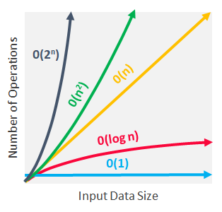

 | Név | Ordó |  | Leírás | Példa
▬ | konstans (constant) | O(1) | ► | Független a bemenet méretétől, nem tartalmaz ciklust vagy fv-t, mindig ugyanannyi a lefutási idő | szám paritásának eldöntése (0 v. 1 áll a bájtkód végén) vagy egy szöveg kiírása (pl. print("Szia tündér"))
▬ | lineáris (linear) | O(n) | ► | Bemenet méretével egyenesen arányosan nő a futási idő | számok összeadása (pl. for ciklus a tömb elemein vmilyen művelettel)
▬ | logaritmusos | O(log n) | ► | Csökken a bemenet méretével a futási idő. Nem megy végig az összes elemen, általában az "Oszd meg és uralkodj" koncepcióra épül az algoritmus. Az elemeket felosztja két részre vmilyen feltétel szerint és onnan már csak az egyik résszel törődik, majd rekurzívan ugyanezt végzi, amíg el nem fogynak az elemek | Pl. szó keresése a szótárban, kinyitod középen a szótárt, előrébb vagy hátrébb van az adott szó, majd ez rekurzívan ismétlés az adott részen
▬ | négyzetes | O(n^2) | ► | a bemeneti adat méretével egyre jobban nő a futási idő, nagy méretnél érdemes elkerülni az ilyen algoritmusokat | Pl. beágyazott ciklus egy másik ciklusban
▬ | exponenciális | O(2^n) | ► | a futási idő növekedése mindig kétszeresével nő egy új elem hozzáadásával | Általában olyan helyeken használják, ahol nem tudni mi a jó megoldás, ezért minden kombinációt és permutációt végig akarnak próbálni. Pl. brute-force algoritmus a kriptográfiában, ahol egy jelszó védelmét próbálják feltörni többszöri próbálgatással

Stabilitás

Hivatalos matematikai def. az én tüdnéremnek szeretettel: |  |  | Legyen A egy halmaz, és < gyenge rendezés A elemein. Egy rendező algoritmus stabil, ha ∀i < j és A[i] ∼ A[j]-ből következik, hogy π(i) < π(j), ahol π a rendező permutáció, melyben a rendezés az A[i] elemet a π(i) helyre mozgatja.

vagyis | Stabil rendezés, ami azt jelenti, hogy az inputban két egyenlő elem eredeti egymáshoz képesti sorrendje megmarad a rendezés után is

 | Stabil rendezések | buborék, beszúrásos
 | Nem stabil rendezések | gyors, kupac

Buborékrendezés
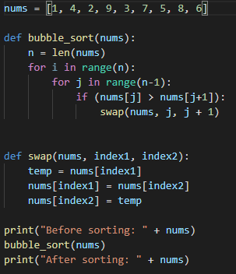
Buborékrendezés

 | Legjobb időbonyolultság: |  | O(n)
 | Legrosszabb időbonyolultság: |  | O(n^2)
 | Átlagos időbonyolultság: |  | O(n^2)
 | Stabilitás |  | Stabil rendezés

 | Lényege: | Az algoritmus újra és újra végigiterál a listán, összehasonlítja a lista szomszédos elemeit, és ha azok az elvárt rendezéshez képest fordítva vannak, akkor megcseréli őket. Első menetben a lista elejéről indul és a végéig megy. Ennek az első menetnek az eredményeként a legnagyobb elem (mint egy buborék) felszáll a lista végére. Így a következő menetben már elegendő az utolsó előtti elemig elvégezni a szomszédos elemek összehasonlítását és cseréjét. Az ezután következő menetben a lista utolsó két eleme lesz a helyén és így tovább

 | Nem szokták alkalmazni, mert nagyon lassú

Beszúrásos rendezés
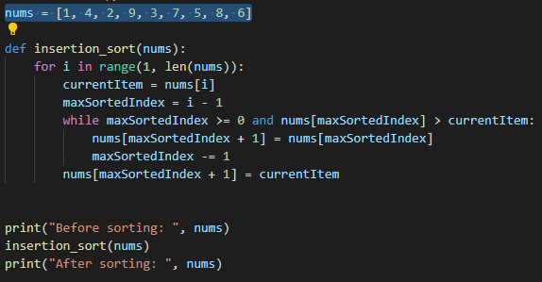
Beszúrásos rendezés

 | Legjobb időbonyolultság: |  | O(n) az összehasonlításra, O(1) a cserére
 | Legrosszabb időbonyolultság: |  | O(n^2) az összehasonlításra és O(n^2) a cserére
 | Átlagos időbonyolultság: |  | O(n^2) az összehasonlításra és O(n^2) a cserére
 | Staibilitás |  | Stabil rendezés

 | Lényege: | A tömb vagy lista két részre oszlik, egy rendezett és egy rendezetlen részre. A rendezett részbe először csak az első elem tartozik. A második elemtől minden elem a rendezetlen részbe tartozik. A második elemet addig tologatjuk balra a tömbben, amíg találunk nála nagyobb elemet vagy a tömb elejére értünk. Ha kész vagyunk, már két elemű a rendezett és n-2 a rendezetlen részünk. Ezután folytatjuk a többi elemmel (harmadik, negyedik, stb.), amíg a végére nem érünk és rendezett tömböt kapunk.

 | Kis méretű tömbre, listára ez a leggyorsabb keresés, nagyobbakra nagyon lassú

Gyorsrendezés
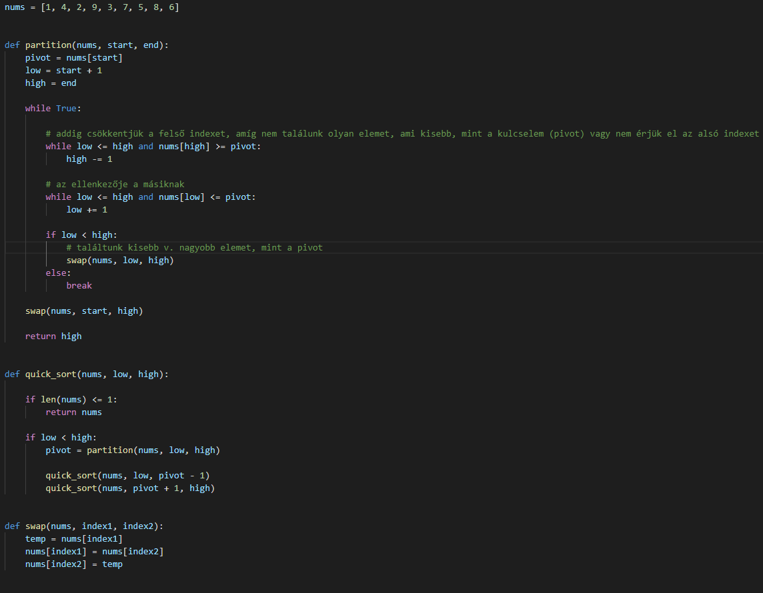
Gyorsrendezés

 | Legjobb időbonyolultság: |  | O(n log n)
 | Legrosszabb időbonyolultság: |  | O(n^2)
 | Átlagos időbonyolultság: |  | O (n log n)
 | Staibilitás |  | Nem stabil rendezés

 | Lényege: | Kb. két egyenlő részre osztjuk az elemeket egy kulcselem alapján (pivot). Minden elem, ami kisebb, mint a kulcselem, balra kerül, minden elem, ami nagyobb, az jobbra. Ezután rekurzívan újra futattjuk a gyorsrendezést az új részeken

 | Általában gyorsabb a többi rendezésnél

Kupacrendezés
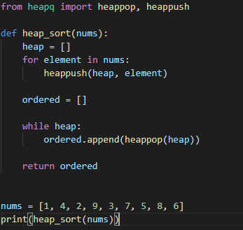
Kupacrendezés

 | Legjobb időbonyolultság: | O(n), O(n log n)
 | Legrosszabb időbonyolultság: | O(n log n)
 | Átlagos időbonyolultság: | O (n log n)
 | Staibilitás | Nem stabil rendezés

 | A kupac egy fa alapú adatszerkezet, amely eleget tesz a kupac tulajdonságnak, vagyis ha a B csúcs fia az A csúcsnak, akkor kulcs(A) ≥ kulcs(B) és ezt maximum-kupacnak nevezzük
Még hivatalosabban | Kupacnak nevezzük azokat a balra tömörített bináris fákat, amelyeknek minden belső pontjában lévő érték nagyobb, vagy egyenlő, mint a gyerekeiben lévő érték, és minden pontnak legfeljebb 2 leszármazottja van.

 | Építünk egy maximum-kupacot az elemekből. Kivesszük a legkisebb elemet, majd újrarendezzük a kupacot és megismételjük az eljárást, a kivett elemeket pedig egy másik tömbben bővítgetjük

